Por_qué_inadmitimos
¿Por qué se inadmiten solicitudes?
Inadmisiones por causa | Número | Porcentaje
Art. 18.1 | 1,176 | 6.04%
Art. 18.1 a | 1,585 | 8.14%
Art. 18.1 b | 634 | 3.26%
Art. 18.1 c | 1,924 | 9.89%
Art. 18.1 d | 4,640 | 23.84%
Art. 18.1 e | 2,592 | 13.32%
D.A 1ª 1 | 2,113 | 10.86%
D.A.1ª 2 | 3,448 | 17.72%
Otros | 1,348 | 6.93%
Total | 19,460 | 100%

Nota 1:
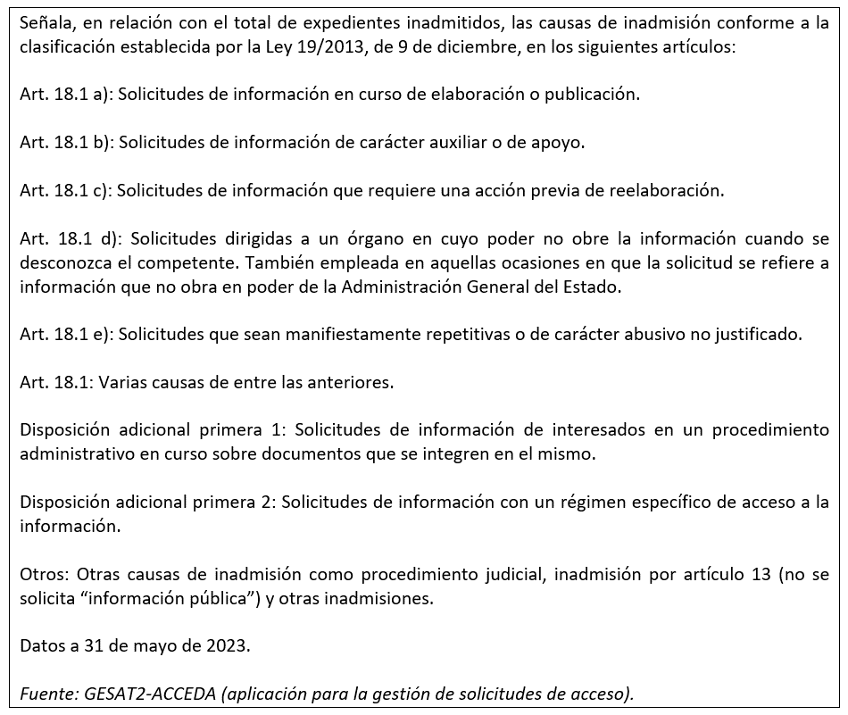

Cómo_concedemos_el_acceso
¿Cómo concedemos el acceso?
Tipo de concesión | Número | Porcentaje
Concesión | 47,629 | 85.39%
Concesión parcial Art. 14.1 | 1,642 | 2.94%
Concesión parcial Art. 18.1 | 4,573 | 8.20%
Concesión parcial art. 15 | 635 | 1.14%
Otros | 1,296 | 2.32%
Total | 55,775 | 100%

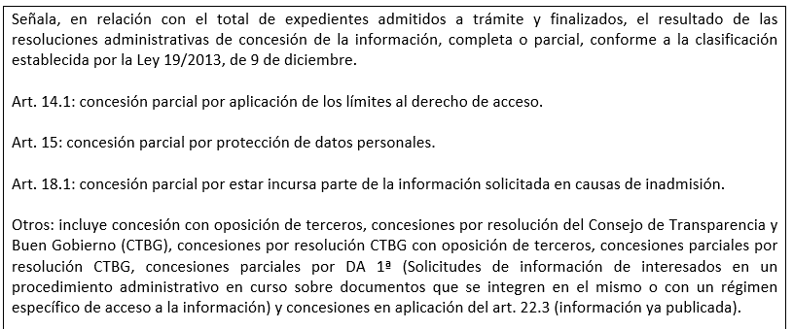
Nota 1:
Nota 1:

